상품제안서
양털 폴라폴리스 후드자켓 S-3XL | 상품코드: S29477

 |  |  |  |  |  |  | 02-713-8555 | www.synergygift.co.kr
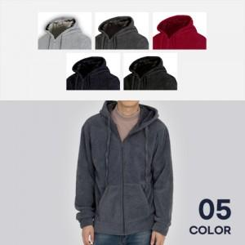

【상세/제작정보】 | <p><span style="font-size: 14pt;">※ 실크나염1도 10x10cm 이하 사이즈</span></p><p><span style="font-size: 14pt;">※ 자수인쇄 8x1cm 이하 사이즈</span></p><p><span style="font-size: 14pt;">※ 컬러인쇄 10x10cm 이하 사이즈</span></p><p>&nbsp;</p><p><span style="font-size: 14pt;">※ 위 사이즈 초과 디자인은 비용 별도 문의 바랍니다.</span></p>

【인쇄/포장옵션】 | 실크, 자수, 풀칼라 / OPP(비닐)

【공급단가】 | 수량 | 20~ | 100~ | 300~ | 500~ | 1,000~
*VAT별도 | 단가 | 24,700원 | 23,370원 | 22,230원 | 21,660원 | 21,280원

【상품 URL】 | https://www.synergygift.co.kr:443/src/goods_detail.php?gdno=29477

